田禹治
クエスト基礎設計フォーマット
 |  |  |  |  |  | ボスユニット画像１ |  |  |  |  |  |  |  |  | ボスユニット画像２
 | 認識合わせ |  |  |  |  | 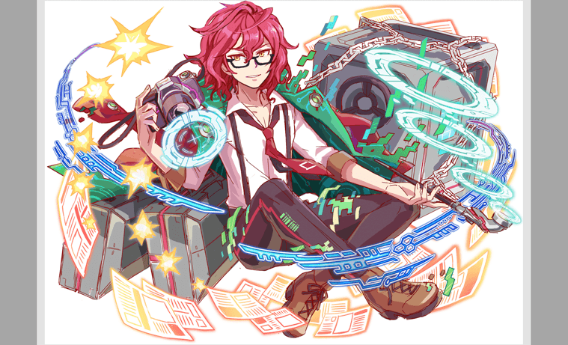 ボスユニット画像１ |  |  |  |  |  |  |  |  | 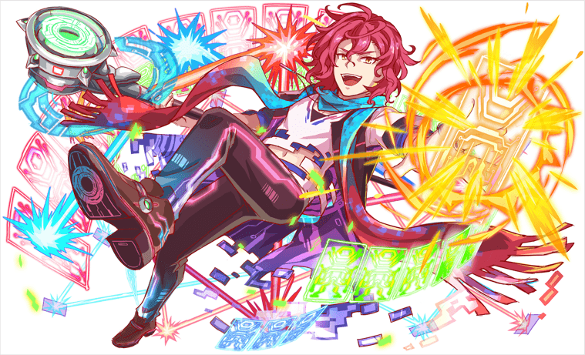 ボスユニット画像２

 |  | クエストの位置づけ（プルダウン選択） |  | ウィザード
 |  | クエストの存在意義 |  | 上級者の遊び場。★６まで育つユニットが手に入る。超上級者はここを周回してバグマのユニットを作る。
 |  | つまり |  | ある程度の難易度を持ちながら、周回のしやすさとのバランスを取りましょう

 | 基本情報

 |  | クエスト名 |  | 田禹治（ジョンウチ）襲来！
 |  | クエストカテゴリー | 超ウィザード級 | ー
 |  |  | ウィザード級 | ◯
 |  |  | 超絶級 | ◯
 |  |  | 超級 | ー
 |  |  | 上級 | ー
 |  |  | 中級 | ー
 |  |  | 初級 | ー
 |  | ボスユニット情報 | ユニットID | 9007、9008 |  | 対抗ユニット画像１ |  |  |  |  |  |  |  |  | 対抗ユニット画像２
 |  |  | ユニット名 | 田禹治（ジョンウチ） |  |  対抗ユニット画像１ |  |  |  |  |  |  |  |  | 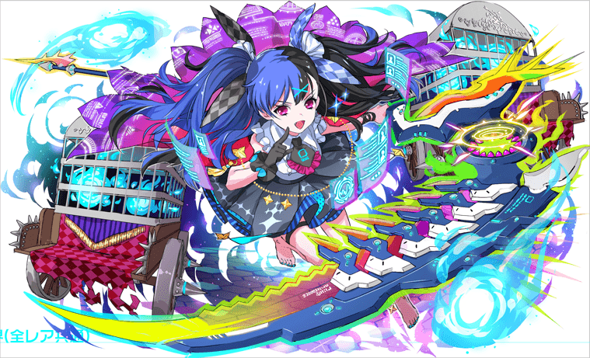 対抗ユニット画像２
 |  |  | 属性（プルダウン選択） | 赤
 |  |  | 種族A（プルダウン選択） | ヒーロー
 |  |  | 種族B（プルダウン選択）
 |  |  | タイプ（プルダウン選択） | テクニカル
 |  | 対抗ユニット情報 | ユニットID | 9005、9006
 |  |  | ユニット名 | 降臨

 |  | ステージ制限 ※超級は必須 | 制限１
 |  |  | 制限２
 |  | ステージギミック | ギミック１
 |  |  | ギミック２
 |  | エネミーギミック | ギミック１ | お邪魔パネル生成
 |  |  | ギミック２ | ダメージパネル生成
 |  | キラー対象 | キラー１
 |  |  | キラー２
 |  | 対応できるユニット数
 |  | フロア構成（プルダウン選択） |  | ４フロア
 |  | 背景画像指定 | ※要デザイナー確認
 |  | クエストの位置付け （運営としての目的） | ・新規ユーザー定着 ・世界観を楽しませる ・ギミックチャレンジ ・上位コンテンツ ・エンドコンテンツ ・・・など | 中級~上級者向けのクエスト。 |  | 世界観 | 全体のあらすじ ALICEの執行AI「降臨」はALICE内のルール違反者削除や夢幻地獄への 収納を担当している。降臨はいつも相手の事情に関わらず規則通りに 執行を行い、女王の暴走後にも降臨の執行に変化はなかった。 ある日、ALICEで不正な方法だ財産を貯めたユーザーの財産をハッキングし、 被害ユーザーに配る行為を行うクラッカー「田禹治」の噂を聞いて、 ALICEに混乱を持たせる存在だと判断し、 執行の為に調査に着手する。 クエスト概要 田禹治がいると聞いた場所に着いた降臨の前に 夢幻地獄の最高管理AI 閻羅王が現れ「田禹治はALICEを 救う英雄だからさっさと帰れ!」と命じる。 自分の信念で動く降臨は邪魔する閻羅王を攻撃するが、 割と簡単に倒れてしまう閻羅王。 その閻羅王は田禹治がクラッキングで操る ダミーデーター(カカシ)だった。 周りを見ると一歩前も分からない幻術の空間で 襲撃するダミーデーター(カカシ)を倒し、 ALICEに混乱を呼び出す田禹治を制圧しなければいけない。 田禹治は正義の為に正しいことをやっているが、 基本性格が真面目ではなくチャラ男。
 |  | クエストの難易度 | ※ウィザード級だけど、 実際の難易度は？ といった項目です。 | 難易度設定：ティアマット襲来ほどの難易度設定でお願いします。
 |  | ユーザー体験 | 目的 | ・4月末段階ではある程度ユーザーのデッキーや攻略も発展していると思いますので、 考えながら慎重に進めるクエストで攻略の楽しさを提供する。
 |  |  | 要件：優先度最高 | 国内版の1.10.1まで実装されているスキルでお願いします。 プロテクトパネルは負荷があるので避けたいです。
 |  |  | 要件：優先度高
 |  |  | 要件：優先度中
 |  |  | 要件：優先度低
 |  |  | 特殊要件：特命 特定ユニットを 止めるなど。
 |  | 専用セリフ | ユニット１ | 降臨
 |  |  | ユニット２
 |  |  | ユニット３
 |  | ステージギミック早見表 (2016/7/4更新) ※パーティの組み方に影響を与える戦略要素 |  | ウィルス / スリープ / スキルバインド / カウンター / 全体攻撃 / 連続攻撃 / パネル変換禁止 / 爆風軽減 / 時限式ダメージパネル / お邪魔パネル / パネルプロテクト / 暗闇 / {赤・青・黄・緑・ハート}無効 / {赤・青・黄・緑・ハート}ドロップDOWN / タップ数変更 / チェーン数変更 / {ヒューマン / アニマル / マシン / ドラゴン / ゴッド / unknown}キラー / {ヒューマン / アニマル / マシン / ドラゴン / ゴッド / unknown}限定 /

 |  | クリア報酬 |  | ポリゴン 1個

 |  | 補足

 | 活躍させたいユニット＝想定パーティ

 |  | ラベル | ユニットID | ユニット名 | 概要コメント・要件定義時の選定理由など |  |  | ID | ユニット名 | ドロップラベル | コスト | Level | HP | HP ＋値 | attack | attack ＋値 | heal | heal ＋値 | ＋値合計 | HP合計 | ユニットスキル | クラッシュスキル
 |  | SS(Level:99) | 9006 | ★6降臨 | Uスキル：赤・ダメージパネルをCPに、緑を最大1つ青ボム(特大)に変換+3ターンタップ数1増加、回復力1313UP+自身にバリア3500を展開 Cスキル：1体に超大ダメージ+1ターン全ユニットの攻撃力小UP アビリティ：ダメージパネルブレイク | ダメージパネル 回復力ダウン 攻撃力ダウン |  | 9006 | 降臨★６ |  |  |  |  |  |  |  |  |  |  | 20199
 |  | SS(Level:99) | 1073 | 静穏なる獣勇 エンキドゥ | Uスキル：ハートパネルを青パネルに変換+1ターン青属性の攻撃力をUP(黄パネルを吸収し効果超大UP)し、黄パネルが出現しなくなる Cスキル：1体に特大ダメージ アビリティ：爆風強化 | 青パネル出現ダウン 爆風制限 |  | 1073 | 静穏なる獣勇 エンキドゥ | PremiumSSw | 53 | 99 | 6777 |  | 6518 | 99 | 2303 |  | 99 |  | ハートパネルを青パネルに変換+1ターン青属性の攻撃力をUP(黄パネルを吸収し効果超大UP)し、黄パネルが出現しなくなる | 1体に特大ダメージ
 |  | S(Level:99) | 1032 | 彩気煥発の創作人 紫式部 | Uスキル：ランダムで2つSCパネル(大)に変換+3ターン青属性のタップ回数を2増やす Cスキル：1体に超大ダメージ+1ターン青属性の攻撃力UP アビリティ：お邪魔パネルブレイク | お邪魔パネル 攻撃力ダウン |  | 1032 | 彩気煥発の創作人 紫式部 | PremiumSS | 50 | 99 | 6324 |  | 4906 | 99 | 3033 |  | 99 |  | ランダムで2つSCパネル(大)に変換+3ターン青属性のタップ回数を2増やす | 1体に超大ダメージ+ 1ターン青属性の攻撃力UP
 |  | SSS(Level:99) | 882 | 歪極する星壊 シュヴァルツシルト | Uスキル：黄パネルを最大1個SCパネル(特大)に変換+2ターン青属性ユニットの攻撃力を大UPし、ハートパネルの出現率をDOWN Cスキル：1体に超大ダメージ アビリティ：お邪魔パネルブレイク・フィーバー強化 | お邪魔パネル |  | 882 | 歪極する星壊 シュヴァルツシルト | PremiumSSS | 55 | 99 | 7098 |  | 6092 | 99 | 2550 |  | 99 |  | 黄パネルを最大1個SCパネル(特大)に変換+2ターン青属性ユニットの攻撃力を大UPし、ハートパネルの出現率をDOWN | 1体に超大ダメージ

 | フロア構成

 |  | フロア1
 |  | 低レベルのプレイヤーでもそこそこ耐久でき、挑戦への気持ちを削がないおもてなし用フロア。 ここで回復を使ってうまく立ち回ることで、次のフロアへはスキルを温存して進むように導く。 （逆にここでスキルを貯めておかないと、次のフロアでは苦戦するようなバランスを目指す） 連続攻撃や全体攻撃など、手数の多い攻撃を使用する。 ガンリムのスキルでバリヤを張る・回復力を上げることで、他の3ユニットのスキルを貯めると良い。 （ガンリム以外でも防御力UPのスキルなどは有効）
 |  | ユニットID | ユニット名 | 攻撃力・HP・Speed | 概要・行動パターン
 |  |  | R3朱雀 | 7000/150000/2 | 攻撃もしてくるが、爆風軽減の妨害スキルも使用する。 【確率50％】全体攻撃 【2ターン目】5ターン爆風軽減＋全体攻撃（一回のみ） 【HP50％以下】行動頻度UP
 |  |  | ブレット | 4000/100000/1 | 攻撃力は比較的低めだが、攻撃頻度が高いため放置すると危険な敵。 Cスキルをうまく使用して、早いうちに倒すことを狙う。 【確率50％】連続攻撃 【5ターン目】3ターン敵全体の攻撃力UP（一回のみ）

 |  | フロア2
 |  | あらすじにふれるフロア。 難易度もここから順次上げていく。 フロア1でスキルを貯めておき、ここで攻撃力UP・タップ回数UP・整地をすることで、大きくHPを削ることができる。 登場時「田禹治はALICEを救う英雄だからさっさと帰れ!」というニュアンスのセリフ。 実際は田禹治が作ったダミーデーターであり、変身後一定ダメージで自爆をする。
 |  | ユニットID | ユニット名 | 攻撃力・HP・Speed | 概要・行動パターン
 |  | 8031 | 閻羅王 | 6000/300000/1 | 基本的にスキルを一気に使用して短期決戦を目指す。 ダメージパネルブレイクがあれば多少戦えても良いが、2ターン目の防御力UPを発動させられると、一気にクリア成功率が落ちるようにしたい。 【開幕】状態異常耐性＋5ターンウィルス（弱め） 【2ターン目】4ターン防御力大幅UP（一回のみ） 【確率50％】ランダムで8個ダメージパネル変換＋単体攻撃 【2ターン毎】ダメージパネルを吸収して全体攻撃 【5ターン目】ランダムでお邪魔パネルを8個変換（一回のみ） 【HP60％以下】エネミーの攻撃力UP（一回のみ）
 |  | 8032 | 六道輪廻の絶獄 閻羅王 | 7000/600000/1 | HPの底上げが大きくなった分、一定まで削ることで自爆する。 定期的に攻撃力ダウンを使用するが、これはCスキルで対応する。 自爆を前提に行動すれば、スキルをいくつか温存してクリアできるようにしたい。 自爆時に大量にお邪魔パネル変換を行うが、これはスキルやフィーバーではなく、アビリティによって処理させる。 【開幕】状態異常耐性＋5ターンウィルス（弱め） 【確率50％】ランダムでダメージパネル変換＋単体攻撃 【2ターン毎】ダメージパネルを吸収して全体攻撃 【3ターン毎】単体攻撃＋攻撃力大幅ダウン 【HP50％以下】お邪魔パネル大量変換＋自爆

 |  | フロア３
 |  | 回復力ダウンやハートパネルの制御をすることで、回復が難しくなるフロア。 直接的な攻撃はあまりせず、ダメージはダメージパネルに比重を置くため、プレイヤースキルで対応できるようにする。 このフロアでは多少スキルを温存させてクリアさせたい。
 |  | ユニットID | ユニット名 | 攻撃力・HP・Speed | 概要・行動パターン
 |  | 257 | 色欲 アスモデウス | 7000/250000/2 | ハートパネルを一部ダメージパネルに変換してドロップすることで、ハートパネルによる回復を妨害する。 これは以下の方法で回避する。 ・ダメージパネルブレイクで処理する ・エンキドゥのスキルでハートパネルを青パネルに変換する ・シュヴァルツシルトのスキルでハートパネルのドロップ率を下げる 回復に不自由があるが、プレイヤースキルで非ダメージは抑えられる。 一定ターン経過で即死攻撃。 【開幕】状態異常耐性＋ハートパネルを確率でダメージパネルに変換してドロップ（5ターン） 【2ターン毎】ランダムでダメージパネルに変換 【3ターン毎】ダメージパネルを吸収して全体攻撃 【HP50％以下】20％グラビティ 【一定ターン経過】即死攻撃予告 【一定ターン経過】即死攻撃
 |  | 258 | 色欲の源流 アスモデウス | 7000/300000/1 | 回復力を大きくダウンさせることで回復を妨害する。 これはガンリムのスキルを使用することで回避できる。 一定ターン経過で即死攻撃。 【開幕】状態異常耐性＋回復力を大幅にダウン（5ターン） 【2ターン毎】ランダムでダメージパネルに変換 【3ターン毎】ダメージパネルを吸収して全体攻撃 【HP60％以下】HPが減るごとに強力になる攻撃1 【HP50％以下】HPが減るごとに強力になる攻撃2 【HP40％以下】HPが減るごとに強力になる攻撃3 【一定ターン経過】即死攻撃予告 【一定ターン経過】即死攻撃

 |  | フロア４
 |  | ボスフロア。 ゲージ1では序盤で防御力UPを使用し、ここで攻撃力UPとタップ数UPのスキルを使わせたい。 ゲージ2ではお邪魔パネルを使用し、お邪魔パネルブレイクがないと身動きが取れないようにしたい。 ゲージ3ではウィルスとダメージパネルでダメージ量の底上げを行い、最後のギリギリの勝負を演出する。 道術士という設定から、赤属性に限らず他の属性の攻撃も行うため、注意が必要なようにしたい。 ジョンウチ自体を悪人にしないよう、根は憎めないキャラクターとしてセリフを設定する。
 |  | ユニットID | ユニット名 | 攻撃力・HP・Speed | 概要・行動パターン
 |  | 9007 | 田禹治1 | 9500/550000/2 | 【開幕】状態異常耐性＋防御力UP 【2ターン毎】属性パネルをランダムで吸収して全体攻撃 【HP50％以下】防御力DOWN＋行動頻度UP 【HP50％以下】赤属性の2回連続攻撃 【HP50％以下】緑属性の2回連続攻撃 【HP50％以下】青属性の2回連続攻撃
 |  | 9007 | 田禹治2 | 8000/550000/1 | 【開幕】状態異常耐性 【2ターン毎】単体攻撃＋お邪魔パネル変換 【3ターン毎】お邪魔パネルをランダムで吸収して全体攻撃（少し残る） 【確率20％】赤属性の2回連続攻撃 【確率20％】緑属性の2回連続攻撃 【確率20％】青属性の2回連続攻撃 【5ターン毎】単体攻撃＋暗闇 【一定ターン経過】即死攻撃予告 【一定ターン経過】即死攻撃
 |  | 9008 | 田禹治3 | 8000/700000/1 | 【開幕】状態異常耐性＋永続ウィルス（弱め） 【2ターン毎】単体攻撃＋ダメージパネル変換 【3ターン毎】ダメージパネルをランダムで吸収して全体攻撃（少し残る） 【HP50％以上・確率20％】赤属性の3回連続攻撃 【HP50％以上・確率20％】緑属性の3回連続攻撃 【HP50％以上・確率20％】青属性の3回連続攻撃 【HP50％以下・確率20％】赤属性の4回連続攻撃 【HP50％以下・確率20％】緑属性の4回連続攻撃 【HP50％以下・確率30％】黄属性の4回連続攻撃 【一定ターン経過】即死攻撃予告 【一定ターン経過】即死攻撃 【死亡時】逃走セリフ

